Sheet1
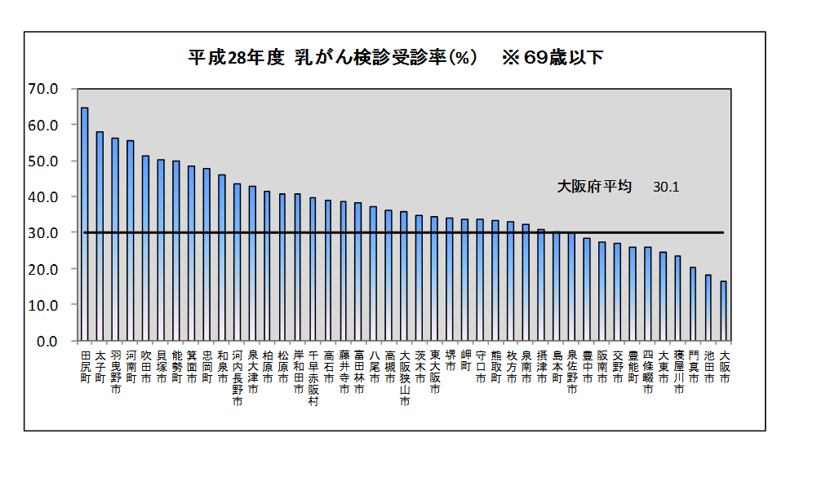
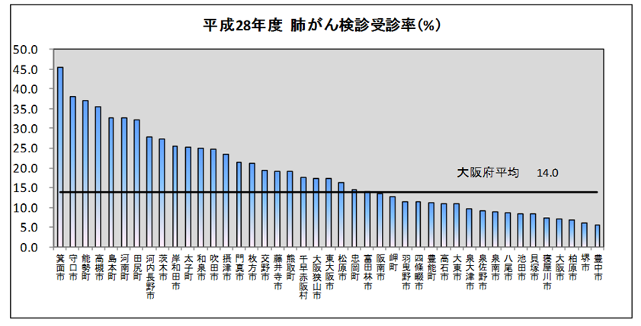
平成２８年度 大阪府におけるがん検診受診率（グラフ）

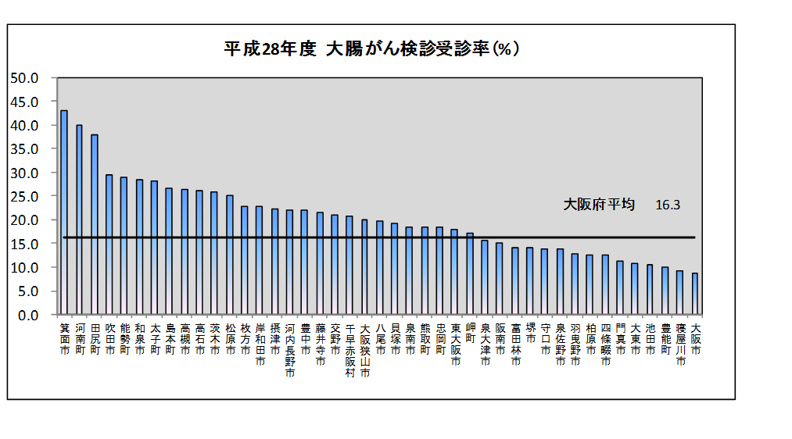

箕面市 | 43.505060498 | 10.91613914
河南町 | 34.475014037 | 10.91613914
田尻町 | 34.030683403 | 10.91613914
能勢町 | 30.835543767 | 10.91613914
太子町 | 25.148123766 | 10.91613914
摂津市 | 24.670315999 | 10.91613914
河内長野市 | 23.380357023 | 10.91613914
藤井寺市 | 22.960069444 | 10.91613914
千早赤阪村 | 21.363636364 | 10.91613914
東大阪市 | 19.576827504 | 10.91613914
忠岡町 | 17.650186071 | 10.91613914
交野市 | 17.560625971 | 10.91613914
松原市 | 17.116244411 | 10.91613914
阪南市 | 16.325145881 | 10.91613914
島本町 | 15.636042403 | 10.91613914
高槻市 | 15.556066764 | 10.91613914
富田林市 | 15.347405453 | 10.91613914
豊能町 | 14.920634921 | 10.91613914
羽曳野市 | 14.090726616 | 10.91613914
泉大津市 | 13.79969419 | 10.91613914
岸和田市 | 13.795029321 | 10.91613914
高石市 | 13.159152461 | 10.91613914
熊取町 | 12.855285157 | 10.91613914
岬町 | 11.772545535 | 10.91613914
守口市 | 11.578085556 | 10.91613914
大阪狭山市 | 11.04276069 | 10.91613914
泉佐野市 | 11.038836809 | 10.91613914
柏原市 | 10.690645685 | 10.91613914
泉南市 | 10.624241607 | 10.91613914
豊中市 | 10.085598283 | 10.91613914
枚方市 | 9.9773682509 | 10.91613914
貝塚市 | 9.9447513812 | 10.91613914
八尾市 | 9.5144910422 | 10.91613914
茨木市 | 9.0804473694 | 10.91613914
門真市 | 8.6002994012 | 10.91613914
寝屋川市 | 8.3181376124 | 10.91613914
四條畷市 | 7.7961525481 | 10.91613914
吹田市 | 7.7538769385 | 10.91613914
大阪市 | 7.3982514526 | 10.91613914
堺市 | 7.3192541647 | 10.91613914
大東市 | 6.9228399815 | 10.91613914
和泉市 | 5.1626729008 | 10.91613914
池田市 | 4.9981174699 | 10.91613914
平成28年度 胃がん検診受診率（％）

大阪府平均 10.9

